FCP展示会・商談会シート
ＦＣＰ展示会・商談会シート |  |  |  |  | 記入日 |  |  |  | 年 |  |  |  |  |  | ■ 出展企業紹介

 |  |  |  |  |  |  | 月 |  | 日 |  |  |  |  |  | 出展企業名 |  | 株式会社真岡食肉

 |  |  |  |  |  |  |  |  |  |  | 第３.1版
■ 商品特性と取引条件 |  |  |  |  |  |  |  |  |  |  |  |  |  |  | 年間売上高 |  |  |  | 従業員数 （社員○名、パート○名など） | 15人

商品名 | そばぎょうざ |  |  |  |  |  |  |  |  |  |  |  |  |  | 代表者氏名 |  | 中田 健司 |  |  | 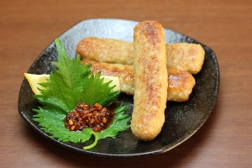 写真

 |  |  |  |  |  |  |  |  |  |  |  |  |  |  | メッセージ |  | 生産量日本一の栃木県産にらを使用したつくねの製造販売を行っております。その他、無添加ハンバーグ等惣菜の製造、冷凍食品会社向けの原料、細目豚脂、洗浄豚脂の製造卸売を行っております。
提供可能時期 （最もおいしい時期を（ ）内に記載） |  |  | （通年） | 賞味期限／消費期限 |  |  |  | 賞味期限 |  | 賞味期限１年 |  | 消費期限

主原料産地 （漁獲場所等） | 栃木県 |  |  | JANコード （13桁もしくは８桁）

内容量 | 10個 |  |  | 希望小売価格 |  |  |  | 税抜 |  | ¥504 |  | 税込（切捨） |  | ¥504
 |  |  |  |  |  |  |  |  |  |  |  | 税率
1ケースあたり入数 | 30 |  |  | 保存温度帯 |  |  |  |  |  |  |  |  |  |  | ホームページ

発注リードタイム | １週間 |  |  | 販売エリアの制限 |  |  |  | ◯ 無 ◯ 有→ |  |  |  |  |  |  | 会社所在地 | 〒 | 329-0617 | 上三川町上蒲生1566-2

最大・最小ケース納品単位 （◎ケース／日 など単位も記載） | 最大 | 最小 | 10ケース | ケースサイズ（重量） |  |  |  | 縦(㌢) × 横(㌢) × 高さ(㌢） |  |  |  |  |  | 重量（㌔） | 工場等所在地 | 〒
 |  |  |  |  |  |  |  | 59.0 |  | 39.0 |  | 23.0 |  | 6.5
認証等 （商品・工場・農場等） | □有機JAS □ISO ※ □HACCP ※ □農業生産工程管理(GAP) ※ |  |  |  |  |  |  |  |  |  |  |  |  |  | 担当者 |  |  |  | E - m a i l | mhoka-m@agate.plala.or.jp

 | □その他(右に記入→) |  |  |  |  |  |  |  |  |  |  |  |  |  | T E L |  | 0285-56-7584 |  | F A X | 0285-56-7195
 | ※印のものは、具体的な取得内容を記載 →

ターゲット | 売り先 | □外食 □中食 □商社・卸売 □メーカー □スーパーマーケット □百貨店 □その他小売 □ホテル・宴会・レジャー （□業務用対応可能 □ギフト対応可能 ） □その他 （右に記入→） |  |  |  |  |  |  |  |  |  |  |  |  | ■ 生産・製造工程アピールポイント ※農産品の場合は栽培面積・年間収穫量なども記載

 |  |  |  |  |  |  |  |  |  |  |  |  |  |  | 皮工程：小麦粉、そば粉、お湯、塩を計量し撹拌する。ローラーで伸ばし抜き型で抜く。具工程：ミキサーへ材料を計量し入れミキシングする。成形：成形機に具を充填し皮をセットし成形する。パックに詰め冷凍する。

 | お客様 （性別・年齢層など）

利用シーン （利用方法・おすすめレシピ等） | 通常の餃子の焼き方ですが少し水を多めにして良く焼いた方がいいです。めんつゆにネギを入れてわさびを付けてまるでおそばを食べる感覚で召し上がってください。

商品特徴

 |  |  |  |  |  |  |  |  |  |  |  |  |  |  | 写 真
 |  |  |  |  |  |  |  |  |  |  |  |  |  |  | 写真 |  |  | 写真 |  | 写真
■ 商品写真

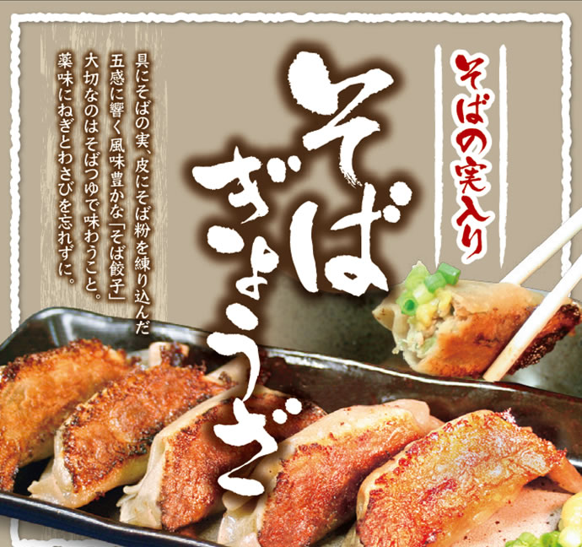 写真 商品の全体がわかる写真を貼付 |  |  |  | 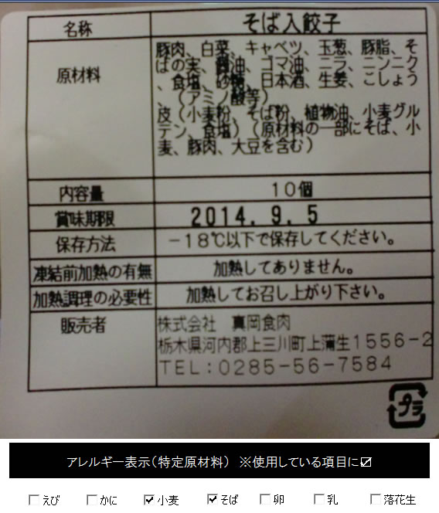 一括表示 （現物の写真を字が読めるように画像で貼付）

 |  |  |  |  |  |  |  |  |  |  |  |  |  |  | ■ 品質管理情報

 |  |  |  |  |  |  |  |  |  |  |  |  |  |  | 商品検査の有無 |  | ◯ 無 ● 有→具体的に | 金属探知

 |  |  |  |  |  |  |  |  |  |  |  |  |  |  | 衛生管理への取組 |  | 生産・製造 工程の管理

 |  |  |  | ア レ ル ギ ー 表 示 （ 特 定 原 材 料 ） ※使用している項目には☑が入っています。 |  |  |  |  |  |  |  |  |  |  |  |  | 従業員の管理

 |  |  |  | 表示義務有 |  | □えび □かに □小麦 □そば □卵 □乳 □落花生
 |  |  |  |  |  |  |  |  |  |  |  |  |  |  |  |  | 施設設備の管理
 |  |  |  | 表示を奨励 （任意表示） |  | □あわび □いか □いくら □オレンジ □カシューナッツ □キウイフルーツ □牛肉 □くるみ □ごま □さけ □さば □大豆 □鶏肉 □バナナ □豚肉 □まつたけ □もも □やまいも □りんご □ゼラチン □アーモンド

 |  |  |  |  |  |  |  |  |  |  |  |  |  |  | 危 機 管 理 体 制 |  | 担当者連絡先 | 担当者名または 担当部署名 |  | 連絡先

 |  |  |  | 備考 |  | （当商品以外にアレルゲンを扱っている場合はその旨を記入） |  |  |  |  |  |  |  |  |  |  | 危機管理に関する対応や生産物賠償責任保険(PL保険)の加入など | 担当者 中田健司 連絡先 0285-56-7584

※今後ＦＣＰ事務局がシート普及拡大のためにセミナー等で掲載内容の紹介を行うことについて 右欄に○をして下さい。（無記入の場合は紹介しません。） |  |  |  |  |  |  |  |  |  |  |  |  | 承諾 ・ 拒否 |  | このシートは農林水産省フード・コミュニケーション・プロジェクト（FCP）により、作成されました。詳しくはhttp://www.maff.go.jp/j/shokusan/fcp/index.htmlをご覧下さい。

